상품제안서
촉촉한 바다표범 가습기, 탁상용 휴대용 사무실용 차량용 LED 무드등 USB 미니가습기 | 상품코드: F32232

 |  |  |  |  |  |  | 02-412-0044 | www.easy1.co.kr
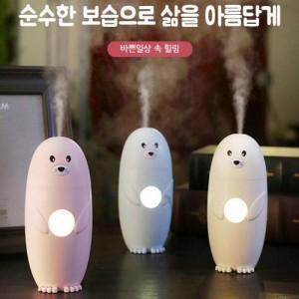

【상세/제작정보】

【인쇄/포장옵션】 | 레이저, 컬러필름인쇄 / 포장지포장

【공급단가】 | 수량 | 20~ | 50~ | 100~ | 300~ | 500~
*VAT별도 | 단가 | 25,080원 | 24,660원 | 24,030원 | 23,610원 | 22,990원

【상품 URL】 | http://www.easy1.co.kr/src/goods_detail.php?gdno=32232

